Hoja1
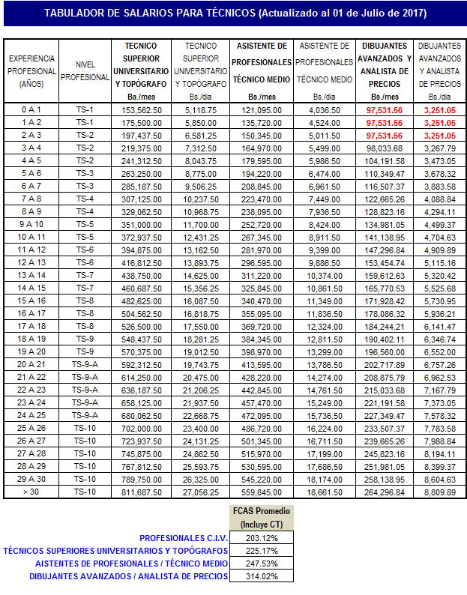
COLEGIO DE INGENIEROS DE VENEZUELA
DEPARTAMENTO DE ANÁLISIS Y COSTOS
TABULADOR DE TÉCNICOS - JULIO 2017 (ACTUALIZADO)

